表紙
農業所得の申告（収支計算の手引き）

 | １．農業所得の申告とは

 |  | 事業（継続的、収益性があるもの）として農産物の生産などを営んでいる場合は、農業経営者として申告をしなければなりません。 農業に関する補助金や交付金を受けている場合は、必ず申告を行う必要があります。 家庭菜園や家族のみで消費している農業の場合は、農業所得の申告は必要ありません。

 | ２．作成手順 |  |  |  | （記入欄が足りないときは適宜別紙でまとめてください。）

 |  |  | ① 収入・経費の確認
 |  |  |  | １年間の農業の収入及び経費に関する資料を整理します。
 |  |  |  | 収 入 ・・・ |  | 売上・収穫高・家事消費分・分配金・交付金・その他農業雑収入に関する資料の収集、出納簿の整理、受領書・
 |  |  |  |  |  | 明細書の整理などをしましょう。

 |  |  |  | 支 出 ・・・ |  | 経費となるものの「領収書」「レシート」「購入明細」「拠出金明細」などの整理、出納簿などの計算、農業
 |  |  |  |  |  | 用通帳への記帳などをしましょう。

 |  |  | ② 年間集計
 |  |  |  | ①で整理した資料を各項目ごとに分類し、「収入」「経費」の項目別年間集計表へ記入して項目ごとに集計します。
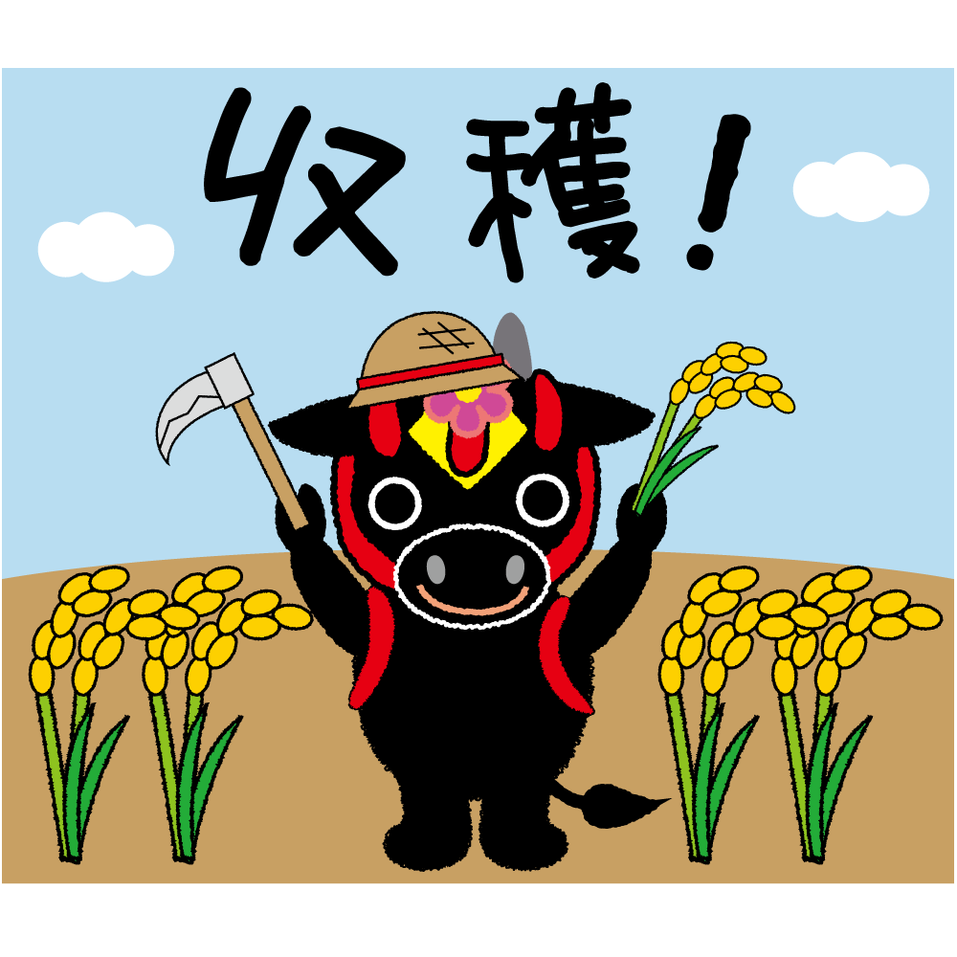
 |  |  | ③ 収支内訳書への記入
 |  |  |  | ②で集計したものを収支内訳書(農業所得用)へ転記し、合計します。

 |  |  | ④ 農業収支内訳書の完成
 |  |  |  | この結果を基に確定申告書または住民税申告書を作成します。

 |  |  | ※帳簿や領収書などは提出不要ですが、整理して保存（法定帳簿は７年、任意帳簿や領収書などは５年）する必要があります。

申告会場にご来場の際のお願い
 |  |  |  |  |  |  | 北広島町役場 税務課 所得係

 |  | この冊子を利用して、事前に「収支内訳書」を完成させてご来場ください。 |  |  |  |  | 〒731ｰ1595 広島県山県郡北広島町有田1234番地
 |  |  |  |  |  |  | TEL 0826ｰ72ｰ7351（税務課直通）

 |  |  |  |  |  |  |  | 2023.12

P2収入集計
 |  |  | 項 目 別 年 間 集 計 表 （項目別に集計し、収支内訳書に転記します）
≪ 収 入 金 額 ≫ |  |  |  | １月１日～１２月３１日の収入を集計してみましょう。 農業通帳、農業ノート（受領書・明細書などを整理したもの）などを活用すると便利です。
販 売 金 額 ① |  |  |  |  |  |  |  | 家事消費・事業消費金額 ② |  |  |  |  |  | 雑 収 入 ③
月 日 |  | 販売先 | 摘 要 | 収穫日 | 数量 | 金 額 （円） |  | 摘 要 | 数量 | 計上単価 |  | 金 額 （円） |  | 月 日 |  | 摘 要 | 金 額 （円）

計 |  |  |  |  |  | ① |  | 計 |  |  |  | ② |  | 計 |  |  | ③

○記載例 |  |  |  |  |  |  |  |  |  |  |  |  |  |  |  | ７ページにも補足説明があります。
販 売 金 額 ① |  |  |  |  |  |  |  | 家事消費・事業消費金額 ② |  |  |  |  |  | 雑 収 入 ③
月 日 |  | 販売先 | 摘 要 | 収穫日 | 数量 | 金 額 （円） |  | 摘 要 | 数量 | 計上単価 |  | 金 額 （円） |  | 月 日 |  | 摘 要 | 金 額 （円）
10 | 13 | ＪＡ広島○○ | コシヒカリ（ＪＡ米） 1等 | 9/22 | 50袋 | 311,000 | ※ | 自家消費飯米 | 10袋 | 6,220 | ※ | 62,200 | ※ | 3 | 30 | 中山間（個人＋共同収入） | 105,000
10 | 25 | ○△米穀店 | コシヒカリ（30kg/袋） | 9/22 | 20袋 | 160,000 |  | 縁故米（子・親戚） | 20袋 | 6,220 | ※ | 124,400 | ※ | 5 | 30 | 機械利用組合オペ賃 | 220,000
11 | 5 | 産直市 | ほうれん草 | 10/3 | 300束 | 84,000 |  |  |  |  |  |  |  | 9 | 30 | 多面的（草刈手当） | 15,000
12 | 10 | 〃 | さつまいも | 10/25 | 80ｋｇ | 40,000 |  | 自家用(一般野菜）ほうれんそう、ねぎ、里芋他 | 5人×12月 |  |  | 93,250 |  | 11 | 30 | 中山間（役員手当） | 10,000
自家消費分は実際の販売価格相当額で計算します。
 |  |  |  |  |  |  |  |  |  |  |  |  |  | 11 | 30 | 各種補助金 | 52,500
 |  |  |  |  |  |  |  |  |  |  |  |  |  | 12 | 10 | 特産加工組合（妻 花子） | 120,000
 |  |  |  |  |  |  |  |  |  |  |  |  |  | 12 | 25 | 農事法人従事分量配当 | 78,000
計 |  |  |  |  |  | ① |  | 計 |  |  |  | ② |  | 計 |  |  | ③
 |  |  |  |  |  | 595,000 |  |  |  |  |  | 279,850 |  |  |  |  | 600,500
※ＪＡ米は、仮に１袋６，２２０円での計算例です。

＊収入額は、農産物を収穫した年が収入を得た時となりますので、年内一括計上してください（所得税法41-1）。棚卸しをする場合は、収穫時の価格によって計算し、棚卸資産として翌年に繰越します。
＊くず米や種もみ用の米、小作料として地主に渡した米も収入となりますので、適切な価格で計上してください。
＊自家消費分については、町内の市場価格・政府買入価格・新聞などの市場価格などを参考に実収穫高で計算してください。自家用の少量多品目野菜は主な野菜単価を使用してもかまいません。
＊生計を一にする人が農業に関係して得た収入は、その家の農業収入としてまとめて申告する必要があります。

- ２ -

P6減価償却
減価償却費の計算方法 （定額法・旧定額法の場合）

 | ○減価償却費の計算にあたって

 | 区 分 |  |  |  | 農 業 経 費 へ の 計 上 方 法
 | 使用可能期間１年以下 又は取得価額１０万円未満 |  |  |  | 償却資産に該当しません。 「農具費」や「諸材料費」として購入した年の経費に計上します。

 | 取得価額１０万円以上２０万円未満 （一括償却資産） |  |  |  | 取得価額の１／３の金額を、取得後３年間減価償却費として経費に計上することができます。

 | 取得価額２０万円以上 |  |  |  | 資産ごとに決められた耐用年数に応じて減価償却費の計算方法により計上します。 中古品の耐用年数は別に算定することとなります。耐用年数を全部経過した資産の場合の耐用年数は、耐用年数に０．２を乗じた年数となります。

 | ○計算方法

 | 平成19年3月31日以前に 取得の場合（旧定額法） |  |  | 取得価額 |  |  | × | ９０％ |  | × | 償却率 |  |  | × | 所有月数 |  | × | 農業専用 割 合 |  | ＝ | その年の 減価償却費 |  | 償却可能限度額（取得価額×95％）まで計上できます。
 |  |  |  |  |  |  |  |  |  |  |  |  |  |  | １２月

 |  | 上記の平成１９年３月３１日以前に取得した減価償却資産で９５％まで償却が終わったものは、次の計算式により償却終了の翌年以後５年間で備忘価額（１円）まで均等償却することができます。

 |  | 取得価額の95％に 到達した減価償却資産 |  |  |  | 取得価額 |  |  | × | ５％ |  | － | １円 |  | ÷ | ５年 | ＝ | その年の 減価償却費 |  |  | 備忘価額（１円）まで計上できます。 （最後の１年分は１円を引いた額）

 | 平成19年4月1日以降に 取得の場合（定額法） |  |  | 取得価額 |  |  | × | 償却率 |  |  | × | 所有月数 |  |  | × | 農業専用 割 合 |  | ＝ | その年の 減価償却費 |  |  | 取得価額から備忘価額（１円）を引いた金額まで計上できます。（最後の１年分は１円を引いた額）
 |  |  |  |  |  |  |  |  |  |  |  | １２月

 | ○主な資産の耐用年数及び償却率 |  |  |  |  | ※平成21年1月1日から耐用年数が改正されています。


 | 種 類 |  | 用 途 ・ 構 造 |  |  |  |  |  |  |  |  |  |  | 耐用年数 |  |  | 償却率
 | 建物 |  | 倉庫用、作業場用 |  | 木造・合成樹脂造 |  |  |  |  |  |  |  |  | 15年 |  |  | 0.067
 |  |  |  |  | 鉄骨鉄筋コンクリート造 |  |  |  |  |  |  |  |  | 38年 |  |  | 0.027
 |  |  | 簡易建物 |  | 掘立造・仮設 |  |  |  |  |  |  |  |  | 7年 |  |  | 0.143
 | 構築物 |  | ビニールハウス |  | 金属造（基礎工事有） |  |  |  |  |  |  |  |  | 14年 |  |  | 0.072
 | 器具・備品 |  |  |  | 金属造（基礎工事無） |  |  |  |  |  |  |  |  | 10年 |  |  | 0.100
 | 機械・装置 |  | 農業用設備 |  | 農機具 （トラクター、コンバイン、田植機など） |  |  |  |  |  |  |  |  | 7年 |  |  | 0.143
 | 車 両 |  | 軽トラック |  |  |  |  |  |  |  |  |  |  | 4年 |  |  | 0.250
 |  |  | 貨物自動車 |  |  |  |  |  |  |  |  |  |  | 5年 |  |  | 0.200

-６-

P7補足説明
 | 【計算例１】 | 平成１７年２月に２００万円で取得した木造作業場の場合（耐用年数15年） |  |  |  |  |  |  | 【計算例２】 | 令和２年７月に１００万円で取得した軽トラックの場合
 | 償却期間 | 計算(価額×0.9×償却率×使用月数) |  | 減価償却費 |  | 未償却残高 |  |  |  | （耐用年数4年、事業専用割合40％）
 | 1年目（平成17年分） | 200万×0.9×0.067×11/12＝ |  | 110,550 | 円 | 1,889,450 | 円 |  | 償却期間 | 計算(価額×償却率×使用月数×専用割合) | 減価償却費 |  | 未償却残高
 | 2年目（平成18年分） | 200万×0.9×0.067×12/12＝ |  | 120,600 | 円 | 1,768,850 | 円 |  | 1年目（令和 2年分） | 100万×0.25× 6/12×0.4＝ | 50,000 | 円 | 875,000 | 円 | 平成19年4月1日以降 取得のため、備忘価額 １円を残して償却（定 額法） 軽トラックなどの場合、 事業専用割合を乗じます。
 | 3年目（平成19年分） | 200万×0.9×0.067×12/12＝ |  | 120,600 | 円 | 1,648,250 | 円 |  | 2年目（令和 3年分） | 100万×0.25×12/12×0.4＝ | 100,000 | 円 | 625,000 | 円
 | 4年目（平成20年分） | 200万×0.9×0.067×12/12＝ |  | 120,600 | 円 | 1,527,650 | 円 |  | 3年目（令和 4年分） | 100万×0.25×12/12×0.4＝ | 100,000 | 円 | 375,000 | 円
 | 5年目（平成21年分） | 200万×0.9×0.067×12/12＝ |  | 120,600 | 円 | 1,407,050 | 円 |  | 4年目（令和 5年分） | 100万×0.25×12/12×0.4＝ | 100,000 | 円 | 125,000 | 円
 | 6年目（平成22年分） | 200万×0.9×0.067×12/12＝ |  | 120,600 | 円 | 1,286,450 | 円 | 平成19年3月31日までの 取得のため、取得価額の 95％まで償却（旧定額法） | 5年目（令和 6年分） | （125,000-1）×0.4＝ | 49,999 | 円 | 1 | 円
 | 7年目（平成23年分） | 200万×0.9×0.067×12/12＝ |  | 120,600 | 円 | 1,165,850 | 円
 | 8年目（平成24年分） | 200万×0.9×0.067×12/12＝ |  | 120,600 | 円 | 1,045,250 | 円
 | 9年目（平成25年分） | 200万×0.9×0.067×12/12＝ |  | 120,600 | 円 | 924,650 | 円 |  | 【計算例３】 | 令和４年５月に１５万円で取得した畦草刈り機の場合（一括償却資産）
 | 10年目（平成26年分） | 200万×0.9×0.067×12/12＝ |  | 120,600 | 円 | 804,050 | 円 |  | 償却期間 | 計算(価額×償却率) | 減価償却費 |  | 未償却残高 |  | 取得価額が20万円以下の場合は、使用月数に関係なく3年で均等償却することができます。
 | 11年目（平成27年分） | 200万×0.9×0.067×12/12＝ |  | 120,600 | 円 | 683,450 | 円 |  | 1年目（令和 4年分） | 15万×1/3＝ | 50,000 | 円 | 100,000 | 円
 | 12年目（平成28年分） | 200万×0.9×0.067×12/12＝ |  | 120,600 | 円 | 562,850 | 円 |  | 2年目（令和 5年分） | 15万×1/3＝ | 50,000 | 円 | 50,000 | 円
 | 13年目（平成29年分） | 200万×0.9×0.067×12/12＝ |  | 120,600 | 円 | 442,250 | 円 |  | 3年目（令和 6年分） | 15万×1/3＝ | 50,000 | 円 | 0 | 円
 | 14年目（平成30年分） | 200万×0.9×0.067×12/12＝ |  | 120,600 | 円 | 321,650 | 円
○減価償却資産についての注意事項
・新しく農機具などを購入された場合は「販売証明書」を、建物などを取得された場合は
「売買契約書」などを用意してください。
・「農業専用割合」とは、実際に農業で使用した割合のことです。農業以外で使用してい
る場合は概算で算定してください。
（例）農業用軽トラックを買物や通院にも使用している場合⇒使用距離などにより算定
・資産を複数人で共有している場合は、「取得価額」を持分で按分してください。
・「所有月数」が１か月に満たない場合は、１か月として計算します。
・耐用年数が不明な資産については税務署または役場税務課へお尋ねください。
 | 15年目（令和元年分） | 200万×0.9×0.067×12/12＝ |  | 120,600 | 円 | 201,050 | 円
 | 16年目（令和 2年分） | 200万×95％－※1,798,950円＝ |  | 101,050 | 円 | 100,000 | 円 | ※15年目までの償却費累計
 | 17年目（令和 3年分） | （10万－１）÷５＝ |  | 20,000 | 円 | 80,000 | 円
 | 18年目（令和 4年分） | （10万－１）÷５＝ |  | 20,000 | 円 | 60,000 | 円 | 以降5年で残りの5％を均等 償却します。
 | 19年目（令和 5年分） | （10万－１）÷５＝ |  | 20,000 | 円 | 40,000 | 円
 | 20年目（令和 6年分） | （10万－１）÷５＝ |  | 20,000 | 円 | 20,000 | 円
 | 21年目（令和 7年分） | 20,000円－１＝ |  | 19,999 | 円 | 1 | 円 | 償却終了


農業雑収入とは |  |  | 農業に関連して得た次のような収入は、農業雑収入となります。

 | ・「中山間地域等直接支払交付金」、「多面的機能支払交付金」など
 | 中山間地域等直接支払交付金の「個人配分金」「共同取組活動分個人収入分」や多面的機能支払交付金の「日当」など
 | ・有害鳥獣損害防止物資購入に伴う補助金
 | ・受託作業料（オペレーター賃金など農業集団からの分配金）、農業作物加工・販売など、任意団体からの分配金
 | ・果樹共済や水稲共済の受取共済金
 | ・その他、販売・収穫高以外で、農業に関連して得た収入についても、農業の雑収入に計上してください。

-７-

